КЭ и ГЗ
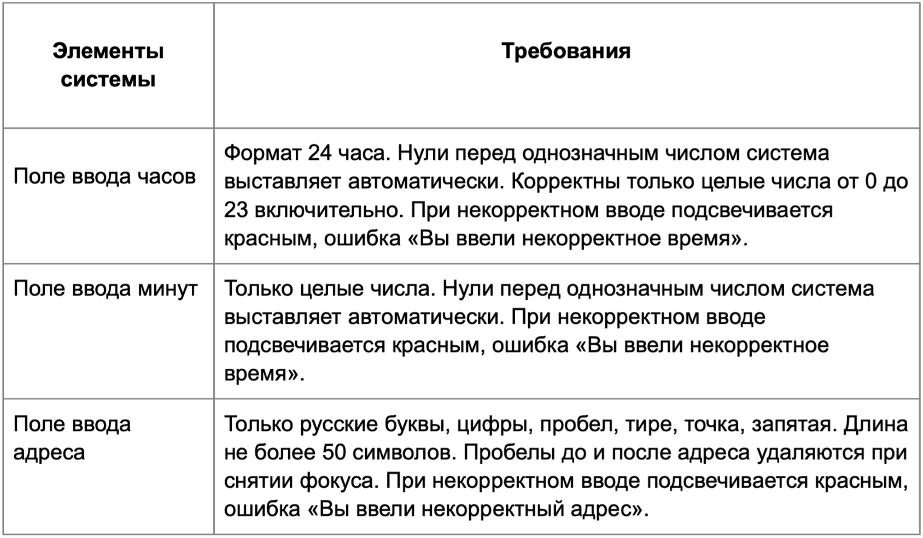

* Можно добавлять и удалять строки в группах проверок. Количество строк в шаблоне не отражает количество классов эквивалетности.
** В поля «Откуда» и «Куда» можно вводить только ограниченное количество адресов из таблицы в требованиях: Усачева, 3; Комсомольский проспект, 18; Зубовский бульвар, 37; М. Пироговская, 25; Хамовнический Вал, 34; Фрунзенская набережная, 46; 3-я Фрунзенская улица, 12. Используй их в качестве тестовых данных. Если для определенного класса эквивалетности или граничного значения эти адреса не подходят, то придумай свой адрес.

Группа проверок* | Название класса | Границы | Тестовые данные внутри класса (содержимое поля) | Тестовые данные на границах (содержимое поля) | Пояснение и оптимизации
Время начала поездки. Часы | В поле есть данные (валидно) |  | 15
 | Поле пустое (невалидно) |  | «»(0 символов)
 | Число менее 0 (невалидно) | -∞; -1 | -5 | -2 -1 0 | -5 -2 -1
 | Число от 10 до 23 (валидно) | 10; 23 | 15 | 9 10 11 22 23 24 | 10 11 15 22 23
 | Число более 23 (невалидно) | 24; +∞ | 26 | 23 24 25 | 24 25 26
 | Ввод букв (невалидно) |  | 2в
 | Ввод дробных чисел (невалидно) |  | 1,3
 | Ввод спецсимволов (невалидно) |  | &?
 | Ввод однозначных чисел (валидно) | 0; 9 | 7 | -1 0 1 8 9 10 | 0 1 7 8 9
Группа проверок | Название класса | Границы | Тестовые данные внутри класса (содержимое поля) | Тестовые данные на границах (содержимое поля) | Пояснение и оптимизации
Время начала поездки. Минуты | В поле есть данные (валидно) |  | 16
 | Поле пустое (невалидно) |  | «»(0 символов)
 | Число менее 0 (невалидно) | -∞; -1 | -5 | -2 -1 0 | -5 -2 -1
 | Число от 10 до 59 (валидно) | 10; 59 | 25 | 9 10 11 58 59 60 | 10 11 25 58 59
 | Число более 59 (невалидно) | 60;+∞ | 68 | 59 60 61 | 60 61 68
 | Ввод букв (невалидно) |  | 1с
 | Ввод дробных чисел (невалидно) |  | 1,8
 | Ввод спецсимволов (невалидно) |  | $!
 | Ввод однозначных чисел (валидно) | 0; 9 | 4 | -1 0 1 8 9 10 | 0 1 4 8 9
Группа проверок | Название класса | Границы | Тестовые данные внутри класса (содержимое поля) | Тестовые данные на границах (содержимое поля) | Пояснение и оптимизации
** Поле ввода адреса. Откуда | В поле есть данные (валидно) |  | Усачева, 3
 | Поле пустое (невалидно) |  | «»(0 символов)
 | Ввод от 1 до 50 символов (валидно) | 1;50 | (10 символов) Усачева, 3 | 0 символов - пустой ввод 1 символ - У 2 символа - Ус 49 - Усачева, 3Усачева, 3Усачева, 3Усачева, 3Усачева,3 50 - Усачева, 3Усачева, 3Усачева, 3Усачева, 3Усачева, 3 51 - Усачева, 3Усачева, 3Усачева, 3Усачева, 3Усачева, 33 | 1 символ - У 2 символа - Ус 10 символов - Усачева, 3 49 сиволов - Усачева, 3Усачева, 3Усачева, 3Усачева, 3Усачева,3 50 символов - Усачева, 3Усачева, 3Усачева, 3Усачева, 3Усачева, 3
 | Ввод более 50 символов (не валидно) | 51; +∞ | (60 символов) Усачева, 3Усачева, 3Усачева, 3Усачева, 3Усачева, 3Усачева, 3 | 50 - Усачева, 3Усачева, 3Усачева, 3Усачева, 3Усачева, 3 51 - Усачева, 3Усачева, 3Усачева, 3Усачева, 3Усачева, 33 52 - Усачева, 3Усачева, 3Усачева, 3Усачева, 3Усачева, 333 | 51 символ - Усачева, 3Усачева, 3Усачева, 3Усачева, 3Усачева, 33 52 символа - Усачева, 3Усачева, 3Усачева, 3Усачева, 3Усачева, 333 60 исмволов - Усачева, 3Усачева, 3Усачева, 3Усачева, 3Усачева, 3Усачева, 3
 | Ввод названия русским языком (валидно) |  | Комсомольский проспект, 18
 | Ввод названия с цифрами (валидно) |  | Зубовский бульвар, 37
 | Ввод названия с пробелом (валидно) |  | Хамовнический Вал, 34
 | Ввод названия с пробелом перед названием (валидно) |  | М. Пироговская, 25
 | Ввод названия с пробелом после названия (валидно) |  | М. Прироговская, 25
 | Ввод названия с тире (валидно) |  | 3-я Фрунзенская улица, 12
 | Ввод названия с точкой (валидно) |  | М. Пироговская, 25
 | Ввод названия с запятой (валидно) |  | Фрунзенская набережная, 46
 | Ввод названия английскими буквами (невалидно) |  | Pirogovskaya, 25
 | Ввод названия со спецсимволами (невалидно) |  | Фрунзенская набережная, 46!
 | Ввод адреса из базы данных (валидно) |  | Усачева, 3
 | Ввод адреса не из базы данных (невалидно) |  | Новотушинская, 5
Группа проверок | Название класса | Границы | Тестовые данные внутри класса (содержимое поля) | Тестовые данные на границах (содержимое поля) | Пояснение и оптимизации
** Поле ввода адреса. Куда | В поле есть данные (валидно) |  | Усачева, 3
 | Поле пустое (невалидно) |  | «»(0 символов)
 | Ввод от 1 до 50 символов (валидно) | 1;50 | (10 символов) Усачева, 3 | 0 символов - пустой ввод 1 символ - У 2 символа - Ус 49 - Усачева, 3Усачева, 3Усачева, 3Усачева, 3Усачева,3 50 - Усачева, 3Усачева, 3Усачева, 3Усачева, 3Усачева, 3 51 - Усачева, 3Усачева, 3Усачева, 3Усачева, 3Усачева, 33 | 1 символ - У 2 символа - Ус 10 символов - Усачева, 3 49 сиволов - Усачева, 3Усачева, 3Усачева, 3Усачева, 3Усачева,3 50 символов - Усачева, 3Усачева, 3Усачева, 3Усачева, 3Усачева, 3
 | Ввод более 50 символов (невалидно) | 51; +∞ | (60 символов) Усачева, 3Усачева, 3Усачева, 3Усачева, 3Усачева, 3Усачева, 3 | 50 - Усачева, 3Усачева, 3Усачева, 3Усачева, 3Усачева, 3 51 - Усачева, 3Усачева, 3Усачева, 3Усачева, 3Усачева, 33 52 - Усачева, 3Усачева, 3Усачева, 3Усачева, 3Усачева, 333 | 51 символ - Усачева, 3Усачева, 3Усачева, 3Усачева, 3Усачева, 33 52 символа - Усачева, 3Усачева, 3Усачева, 3Усачева, 3Усачева, 333 60 исмволов - Усачева, 3Усачева, 3Усачева, 3Усачева, 3Усачева, 3Усачева, 3
 | Ввод русским языком (валидно) |  | Комсомольский проспект, 18
 | Ввод названия с цифрами (валидно) |  | Зубовский бульвар, 37
 | Ввод названия с пробелом (валидно) |  | Хамовнический Вал, 34
 | Ввод названия с пробелом перед названием (валидно) |  | М. Пироговская, 25
 | Ввод названия с пробелом после названия (валидно) |  | М. Прироговская, 25
 | Ввод названия с тире (валидно) |  | 3-я Фрунзенская улица, 12
 | Ввод названия с точкой (валидно) |  | М. Пироговская, 25
 | Ввод названия с запятой (валидно) |  | Фрунзенская набережная, 46
 | Ввод названия английскими буквами (невалидно) |  | Pirogovskaya, 25
 | Ввод названия со спецсимволами (не валидно) |  | Фрунзенская набережная, 46!
 | Ввод адреса из базы данных (валидно) |  | Усачева, 3
 | Ввод адреса не из базы данных (не валидно) |  | Новотушинская, 5

